2.1

voltar à página inicial |  |  |  | 2 - TÍTULOS E SUBTÍTULOS
 | S | N | NA
 | x |  |  | 2.1 Existe um título <h1> marcado na página
 |  |  |  | O título principal de cada página, que sumariza o seu conteúdo, deve ser identificado como o primeiro nível dos títulos (h1). Não deverá ser utilizado mais do que um <h1> por página.

 |  | Listagem de evidências |  |  | Notas:
 |  |  |  |  | O título principal de cada página, sumariza o seu conteúdo e é o único identificado como primeiro nível dos título <h1> ( imagem 1 e 2).
 |  | 1 | URL: https://www.ifap.pt/web/guest/o-ifap2

 |  | 2 | URL: https://www.ifap.pt/estatisticas-candidaturas-pedido-único

8.1
voltar à página inicial |  |  |  |  | 8 - ESTRUTURA DA PÁGINA
 | S | N | NA
 | x |  |  |  | 8.1 Quando se retira a CSS, todos os elementos HTML devem alinhar à esquerda
 |  |  |  |  | Quando se desativam todos os estilos visuais, o conteúdo da página é apresentado alinhado à esquerda e apresenta-se de forma linear.

 |  |  |  |  | Listagem de evidências

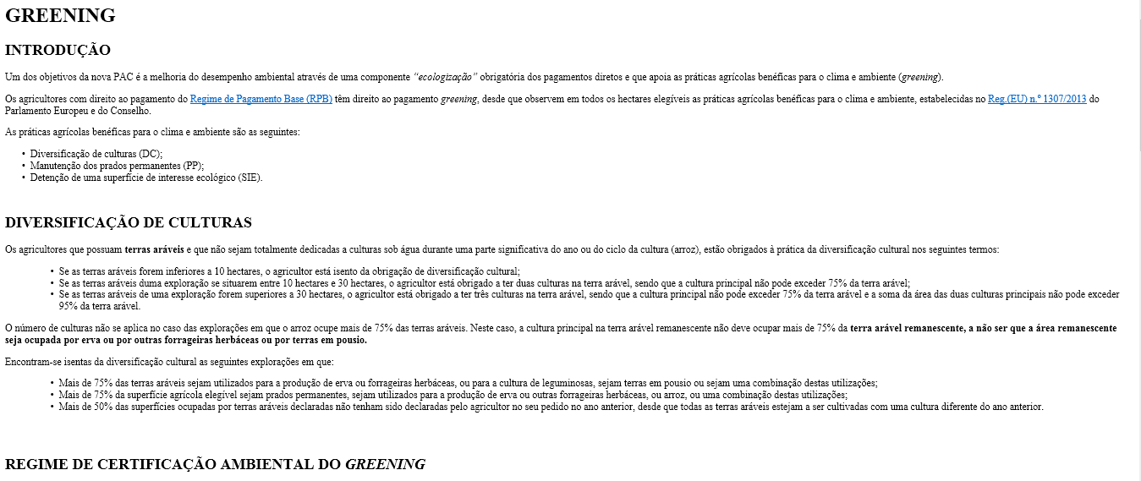
 |  |  |  | 1 | URL: https://www.ifap.pt/web/guest/greening-regras
 |  |  |  |  |  | Notas:
 |  |  |  |  |  | Quando se desativam todos os estilos visuais, o conteúdo da página é apresentado alinhado à esquerda e apresenta-se de forma linear.

8.3
voltar à página inicial |  |  |  |  | 8 - ESTRUTURA DA PÁGINA
 | S | N | NA
 | x |  |  |  | 8.3 Quando se retira a CSS, deve ser possível reconhecer a semântica dos diversos elementos
 |  |  |  |  | Os elementos que estruturam o conteúdo devem estar semanticamente bem estruturados, usando os elementos de HTML apropriados a cada tipo de conteúdo, como títulos, parágrafos, listas, ...

 |  |  |  |  | Notas:
 |  |  |  |  | imagem 1 URL: https://www.ifap.pt/web/guest/greening-regras
 |  |  |  |  | Sem css posicionamento dos elementos é mantido
 |  |  |  |  | Imagem 2 - código dos elementos

<h1>
 |  |  |  |  | Listagem de evidências
 |  |  |  |  | URL: https://www.ifap.pt/web/guest/greening-regras
 |  |  |  | 1
<h2>
<p>
 |  |  |  |  |  | Notas:
 |  |  |  |  |  | Sem CSS é possível reconhecer a semântica dos elementos, , com títulos, parágrafos e listas bem estruturados.

<ul>
<li>

 |  |  |  | 2 | código dos elementos

8.4
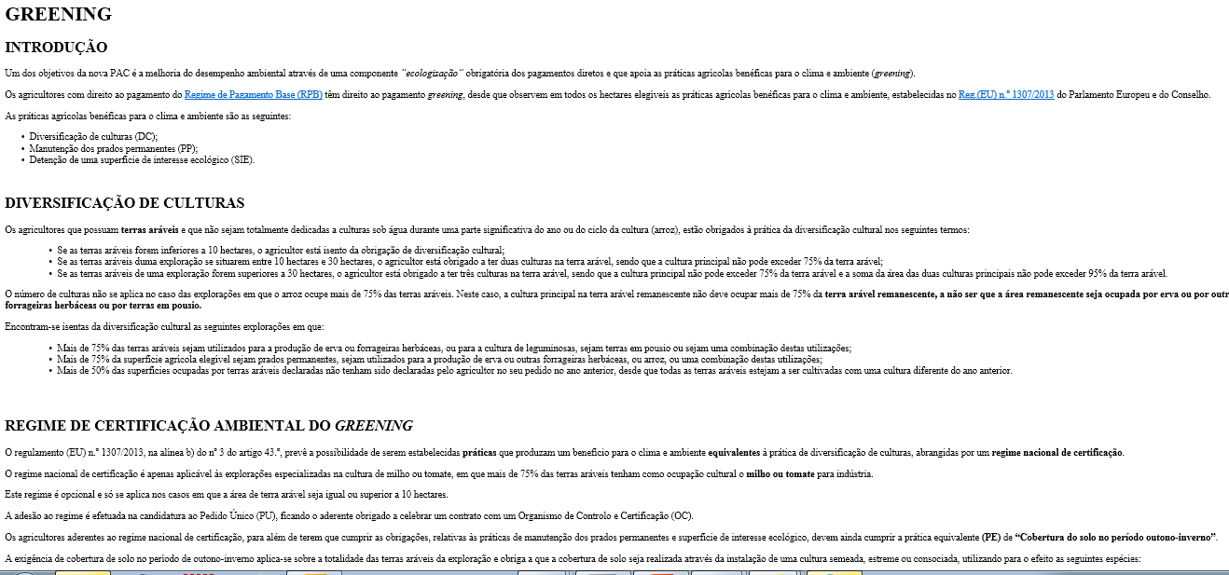
voltar à página inicial |  |  |  |  | 8 - ESTRUTURA DA PÁGINA
 | S | N | NA
 | x |  |  |  | 8.4 Quando se retira a CSS, a informação relevante permanece visível
 |  |  |  |  | Toda a informação visível deve permanecer na página sob forma textual, quando se desativam os estilos visuais.
 |  |  |  |  | Listagem de evidências

 |  |  |  | 1 | URL: https://www.ifap.pt/web/guest/greening-regras

 |  |  |  |  |  | Notas:
 |  |  |  |  |  | Toda a informação visível permanece na página sob forma textual, quando se desativam os estilos visuais. Imagem 1 - Pagina original do website sem modificações Imagem 2 - Pagina original do website sem css

 |  |  |  | 2 | URL: https://www.ifap.pt/web/guest/greening-regras

